wykresy PL_UE 35_18
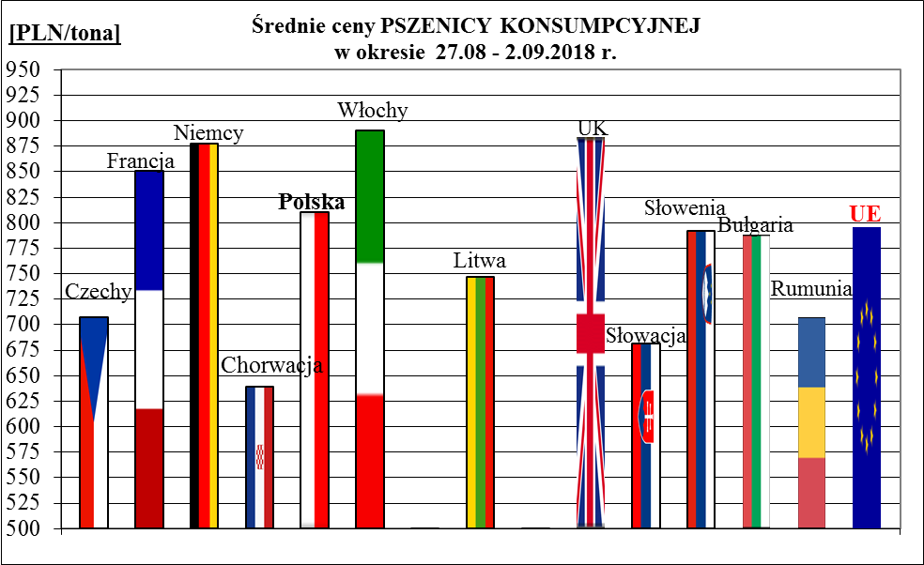
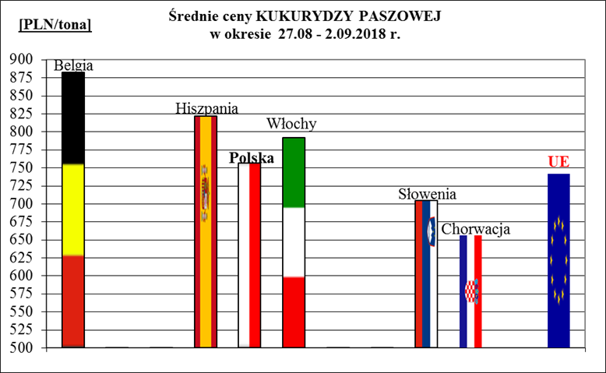
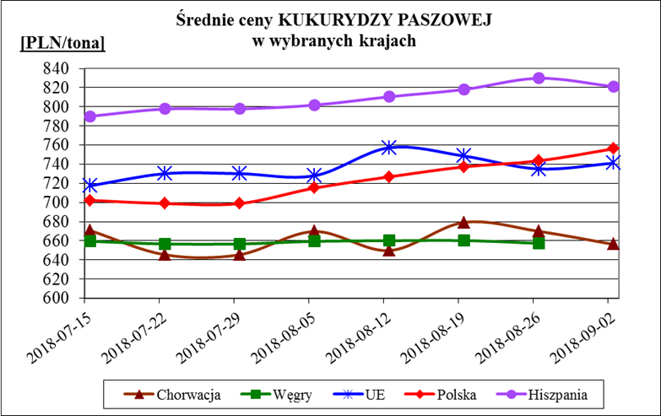
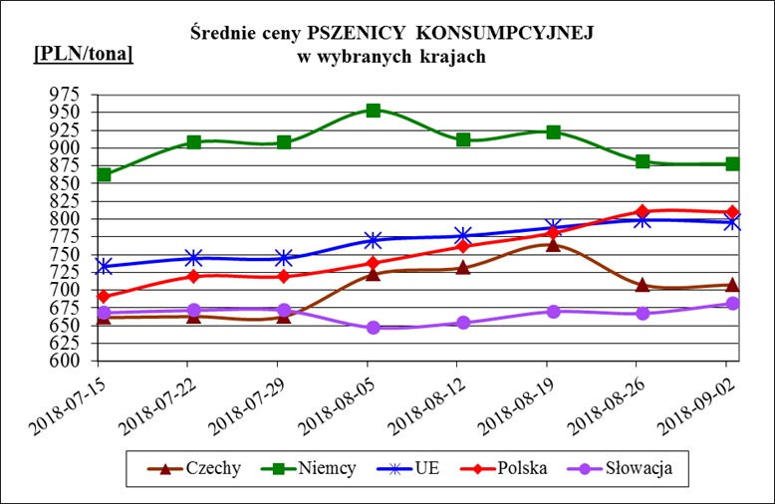
Porównanie średnich cen ziarna w Polsce i w UE za okres: | 27 sierpnia - 2 września 2018r.

